Bijlagen
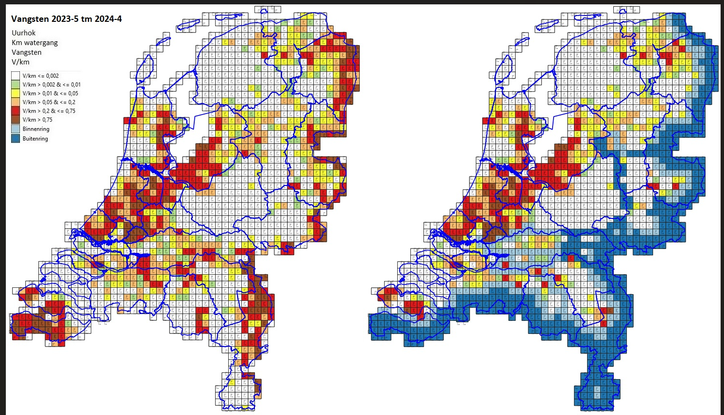
Programma van eisen: Bijlagen
 |  | Bijlage 1: Het detailscherm van een vangmiddel onder functieknop "Plusje" of bij het aanklikken van een vangmiddel met de status "Vangend/ geplaatst vangmiddel" op kaartbeeld *Bij het registreren van een nieuwe locatie met vangmiddel zijn een aantal details vooraf ingevuld. Vangsten kunnen direct bij het registreren van een vangmiddel worden ingevoerd.
 | Nr | Invulveld Formulier kaartlaag: Geplaatste Vangmiddelen | Muteerbaar Ja / Nee* | Suggestie Weergave en Invoer
 | 1 | Soort | Ja, Alleen bij plaatsen | Vangmiddel soort: Standaard bij een nieuw te plaatsen vangmiddel is de soort "Muskusrat" met de optie om aan te passen naar "Beverrat". | Bij het plaatsen worden de coordinaten van de locatie automatische opgeslagen.
 | 2 | Type Vangmiddel | Ja, Alleen bij plaatsen | Vangmiddel type: Standaard bij een nieuw te plaatsen vangmiddel is het vangmiddel type "Conibear" met de mogelijkheid om deze aan te passen naar een ander vangmiddel. | Zie lijst vangmiddelen type in de bijlage "legenda vangmiddelen".
 | 3 | Aantal vangmiddelen | Ja | Aantal: Standaard bij een nieuw te plaatsen vangmiddel is het aantal "1". Het aantal is aan te passen naar 1 t/m 25.
 | 4 | Status van het vangmiddel | Ja | Status: Standaard bij een nieuw te plaatsen vangmiddel is de status "Vangend" met de mogelijkheid om deze aan te passen naar "Niet vangend", "Verwijderd" of ""Niet vangend, wel in het veld" | 4 status mogelijkeden: "Vangend", "Niet vanggend, wel in het veld", "Niet vangend" en "Verwijderd". *Vangmiddel soorten Conibear en Postklem hebben alleen status "Vangend" en "Verwijderd"
 | 5 | Opmerking | Ja | Opmerking: Vrij opmerkingen veld met de mogelijkheid om tekst en/of getallen in te vullen
 | 6 | Geplaatst door: | Nee | Geplaatst door: Weergave van de volledige naam van de medewerker wordt automatisch ingevuld vanuit wanneer er een nieuw vangmiddel wordt opgeslagen.
 | 7 | Plaatsingsdatum: | Ja, Alleen bij plaatsen | Plaatsingsdatum: Weergave van de dag, maand, jaar, uur en minuten, wordt automatisch ingevuld . | Datum is bij het plaatsen aan te passen voor als de plaatsingsdaum niet vandaag is.
 | 8 | Naam van de Laatste wijziging: | Nee | Laatste wijziging: Weergave van de volledige naam van de medewerker, wordt automatisch ingevuld wanneer er een wijziging wordt opgeslagen.
 | 9 | Wijzigingsdatum: | Nee | Weergave: Datum, maand, jaar, uur en minuten wordt automatisch ingevuld wanneer er een wijziging wordt opgeslagen.
 | 10 | Vangsten | Nee | Weergave van de reeds ingevoerde vangsten incl. soort, datum en tijd
 | 11 | Bijvangsten | Nee | Weergave van de reeds ingevoerde bijvangsten incl. soort, datum en tijd
 | 12 | Rayon | Nee | Weergave: Rayon naam/nummer
 | 13 | Vanggebied | Nee | Weergave: Vanggebied naam/nummer
 | 14 | Coordinaat | Nee | Weergave: Y, Y coordinaten
 | 15 | Deelgebied | Nee | Weergave: Deelgebied naam/nummer
 | 16 | Vangst | Ja | Standaard is de soort "Muskusrat" met de optie om aan te passen naar "Beverrat". | Er zijn twee bestrijdingssoorten: Muskusrat en Beverrat.
 | 17 | Muskusrat Ram - Oud | Ja | Keuzelijst 0 t/m 25
 | 18 | Muskusrat Ram - Jong | Ja | Keuzelijst 0 t/m 25
 | 19 | Muskusrat Moer - Oud | Ja | Keuzelijst 0 t/m 25
 | 20 | Muskusrat Moer - jong |  | Keuzelijst 0 t/m 25
 | 21 | Muskusrat Onbekend | Ja | Keuzelijst 0 t/m 25
 | 22 | Beverrat Ram - Oud | Ja | Keuzelijst 0 t/m 25 | Per categorie Beverrat invoer op basis van aparte formulieren na klikken op hoofdcategorie
 | 23 | Beverrat Ram - Jong | Ja | Keuzelijst 0 t/m 25 | Per categorie Beverrat invoer op basis van aparte formulieren na klikken op hoofdcategorie
 | 24 | Beverrat Moer - Oud | Ja | Keuzelijst 0 t/m 25 | Per categorie Beverrat invoer op basis van aparte formulieren na klikken op hoofdcategorie
 | 25 | Beverrat Moer - Jong | Ja | Keuzelijst 0 t/m 25 | Per categorie Beverrat invoer op basis van aparte formulieren na klikken op hoofdcategorie
 | 26 | Beverrat Onbekend | Ja | Keuzelijst 0 t/m 25 | Per categorie Beverrat invoer op basis van aparte formulieren na klikken op hoofdcategorie
 | 27 | Vangstdatum: | Ja | Weergave: Datum, maand, jaar, uur/minuten wordt automatisch ingevuld | Datum is bij het plaatsen aan te passen voor als de vangstdatum niet vandaag is. (kalender: dag, maand, jaar. Alleen een datum terug in de tijd)
 | 28 | Bijvangsten | Ja | keuze uit 4 sub catogorieen "Zoogdieren" "Vogels" "Vissen" "Overige" | De invoer van bijvangsten kan vanuit een menu met 4 catogarieen. Na het klikken op de hoofdcategorie komt er direct een lijst met bijvangsstsoorten. De medewerkeker kan naast de geselecteerde soort een aantal invoeren. (1 t/m 15) (zie Bijlage 9 voor verdere uitwerking categorie bijvangsten)
 | 29 | Historie | Nee | Weegave: Datum, tijd, naam bestrijder en de wijziging. | lijst met wijzigingen: invoer van (bij) vangsten, aanpassing status, wijziging van aantal vangmiddelen. Bij alle wijzigingen wordt de datum, tijdstip en de naam van de medewerker weergegeven.
 | 30 | Historie | Nee | Vangstlabel | Op (de kaart) het symbool van het vangmiddel staat het 'vangstlabel' dit is een getal van het aantal vangsten. De historie van een totaal jaar. Dit schuift elke dag een dag door.
 | * | Formulier velden worden muteerbaar na klikken op functie knop 'Bewerken"

 |  | Bijlage 2: Invoeren en details Veldwaarnemingen (Voorheen: Meldingen) op basis van locatie (formulier verschijnt na keuze Veldwaarneming onder functieknop "Plusje" of bij het aanklikken van een reeds geplaatste Veldwaarneming op kaartbeeld)
 | Nr | Invulveld Formulier kaartlaag: Melding/ Veldwaarneming | Muteerbaar Ja / Nee* | Suggestie Weergave en Invoer
 | 1 | Soort Veldwaarneming | Ja | Selectie uit keuzelijst: Veldwaarneming / Schade | (Waarneming met de status ""Gearchiveerde waarneming" is niet muteerbaar)
 | 2 | Omschrijving Veldwaarneming | Ja | Invoerveld voor vrije tekstinvoer | (Waarneming met de status ""Gearchiveerde waarneming" is niet muteerbaar)
 | 3 | Bestrijder die Veldwaarneming plaatst | Nee | Geplaatst door: Weergave van de volledige naam van de medewerker wordt automatisch ingevuld vanuit wanneer er een nieuw vangmiddel wordt opgeslagen.
 | 4 | Wanneer geplaatst | Nee | Plaatsingsdatum: Weergave van de dag, maand, jaar, uur en minuten, wordt automatisch ingevuld .
 | 5 | Status van de Veldwaarneming | Ja | Status: Standaard bij een nieuw te plaatsen Veldwaarneming is de status "Actuele waarneming" met de mogelijkheid om deze aan te passen naar "Geargiveerde waarneming" | 2 status mogelijkeden: "Waarneming" en "Gearchiveerde waarneming". (Waarneming met de status "Gearchiveerde waarneming" is niet muteerbaar)
 | 6 | Bestrijder die Veldwaarneming bewerkt | Nee | Laatste wijziging: Weergave van de volledige naam van de medewerker, wordt automatisch ingevuld wanneer er een wijziging wordt opgeslagen.
 | 7 | Wanneer bewerkt | Nee | Weergave: Daum, maand, jaar, uur/minuten wordt automatisch ingevuld wanneer er een wijziging wordt opgeslagen.
 | 8 | Bijlage (functieknop onderaan formulier) | Ja | Foto plaatsen d.m.v. directe opname met camera smartphone of bestaande foto uit galerij | Voor het tonen van de foto moet de bijlage vergroot kunnen worden.
 | * | Formulier velden worden muteerbaar na klikken op functie knop "bewerken"

 |  | Bijlage 3: Raadplegen van details Vangmiddelen op basis van locatie (formulier verschijnt bij het aanklikken van een vangmiddel met status "Verwijderd vangmiddel" op kaartbeeld)*
 | Nr | Invulveld Formulier kaartlaag: "Verwijderd vangmiddel 2024" en kaarlagen van voorgaande jaren op basis van het jaar | Muteerbaar Ja / Nee | Suggestie Weergave en Invoer
 | 1 | Type Vangmiddel | Nee | Weergave: Vangmiddel type wat is ingevoerd volgens de lijst vangmiddelen
 | 2 | Aantal vangmiddelen | Nee | Weergave van het laatste aantal ingevoerde vangmiddelen "1" t/m "25"
 | 3 | Status van het vangmiddel | Nee | Weergave van de status: "Verwijderd".
 | 4 | Opmerking | Nee | Weergave opmerking, reeds ingevoerde tekst en/of getallen
 | 5 | Geplaatst door: | Nee | Geplaatst door: Weergave van de volledige naam van de bestrijder die het vangmiddel heeft geplaatst
 | 6 | Plaatsingsdatum: | Nee | Plaatsingsdatum: Weergave van de dag, maand, jaar, uur en minuten wanneer het vangmiddel is geplaatst.
 | 7 | naam van de Laatste wijziging: | Nee | Laatste wijziging: Weergave van de volledige naam van de medewerker die de laatste wijziging heeft ingevoerd.
 | 8 | Wijzigingsdatum: | Nee | Weergave: Datum, maand, jaar, uur en minuten van wanneer de laatst wijziging is ingevoerd.
 | 9 | Vangsten | Nee | Weergave van de reeds ingevoerde vangsten incl. soort en datum
 | 10 | Bijvangsten | Nee | Weergave van de reeds ingevoerde bijvangsten incl. soort en datum
 | 11 | Rayon | Nee | Weergave: Rayon naam/nummer
 | 12 | Vanggebied | Nee | Weergave: Vanggebied naam/nummer
 | 13 | Coordinaat | Nee | Weergave: Y, Y coordinaten
 | 14 | Deelgebied | Nee | Weergave: Deelgebied naam/nummer
 | 15 | Historie | Nee | Weegave: Datum, tijd, naam medewerker en de wijziging. | lijst met wijzigingen: invoer van (bij) vangsten, aanpassing status, wijziging van aantal vangmiddelen. Bij alle wijzigingen wordt de datum, tijdstip en de naam van de medewerker weergegeven.
 | 16 | Historie | Nee | Vangstlabel | Op (de kaart) het symbool van het vangmiddel staat het 'vangstlabel' dit is een getal van het aantal vangten. De historie van een totaal jaar. Dit schuift elke dag een dag door.
 | * | Op de kaartlaag zit een filter voor weergave locaties per jaar

 |  | Bijlage 4: Raadplegen van details Vangmiddelen op basis van status en locatie (formulier verschijnt bij het aanklikken van een vangmiddel met status "Niet-vangend vangmiddel" op kaartbeeld)
 | Nr | Invulveld Formulier kaartlaag: "Niet-vangend vangmiddel" | Muteerbaar Ja / Nee* | Suggestie Weergave en Invoer
 | 1 | Type Vangmiddel | Nee | Weergave: Vangmiddel type wat is ingevoerd volgens de lijst vangmiddelen
 | 2 | Aantal vangmiddelen | Nee | Weergave van het laatste aantal ingevoerde vangmiddelen "1" t/m "25"
 | 3 | Status van het vangmiddel | ja | Weergave van de status: "Verwijderd".
 | 4 | Opmerking | Nee | Weergave opmerking, reeds ingevoerde tekst en/of getallen
 | 5 | Geplaatst door: | Nee | Geplaatst door: Weergave van de volledige naam van de bestrijder die het vangmiddel heeft geplaatst
 | 6 | Plaatsingsdatum: | Nee | Plaatsingsdatum: Weergave van de dag, maand, jaar, uur en minuten wanneer het vangmiddel is geplaatst.
 | 7 | naam van de Laatste wijziging: | Nee | Laatste wijziging: Weergave van de volledige naam van de medewerker die de laatste wijziging heeft ingevoerd.
 | 8 | Wijzigingsdatum: | Nee | Weergave: Datum, maand, jaar, uur en minuten van wanneer de laatst wijziging is ingevoerd.
 | 9 | Vangsten | Nee | Weergave van de reeds ingevoerde vangsten incl. soort en datum
 | 10 | Bijvangsten | Nee | Weergave van de reeds ingevoerde bijvangsten incl. soort en datum
 | 11 | Rayon | Nee | Weergave: Rayon naam/nummer
 | 12 | Vanggebied | Nee | Weergave: Vanggebied naam/nummer
 | 13 | Coordinaat | Nee | Weergave: Y, Y coordinaten
 | 14 | Deelgebied | Nee | Weergave: Deelgebied naam/nummer
 | 15 | Historie | Nee | Weegave: Datum, tijd, naam medewerker en de wijziging. | lijst met wijzigingen: invoer van (bij) vangsten, aanpassing status, wijziging van aantal vangmiddelen. Bij alle wijzigingen wordt de datum, tijdstip en de naam van de medewerker weergegeven.
 | 16 | Historie | Nee | Vangstlabel | Op (de kaart) het symbool van het vangmiddel staat het 'vangstlabel' dit is een getal van het aantal vangsten. De historie van een totaal jaar. Dit schuift elke dag een dag door.

 |  | Bijlage 6: Invoeren en details Tijdschrijven op basis van gebied (formulier verschijnt bij het aanklikken en 2 seconden vasthouden van een deelgebied/uurhok op kaartbeeld)
 |  | Invulveld Formulier kaartlaag: Tijdschrijven - Invoer vanaf de kaart | Muteerbaar Ja / Nee* | Suggestie Weergave en Invoer
 | Nr | Deelgebied/Uurhok | Nee | Weergave: Oranje lijn, Deelgebied met Uurhokgrens.
 | 1 | Invuldatum | Ja | Weergave van de datum, wordt automatisch ingevuld . | Kalender: dag, maand, jaar
 | 2 | Plusje | Ja | De mogelijkheid om een dagdeel/uren in te voeren.
 | 3 | Totaal uren | Nee | Weergave van het totaal aantal uren wat de medewewerker op deze datum uren heeft ingevoerd.
 | 4 | Rayon | Nee | Weegave: Rayon naam/nummer | Wordt weergegeven vanuit de locatie die in de kaart is vastgehouden/is geselecteerd.
 | 5 | Vanggebied | Nee | Weergave: Vanggebied nummer | Wordt weergegeven vanuit de locatie die in de kaart is vastgehouden/is geselecteerd.
 | 6 | Deelgebied | Nee | Weergave: Deelgebied nummer | Wordt weergegeven vanuit de locatie die in de kaart is vastgehouden/is geselecteerd.
 | 7 | Uurhok | Nee | Weergave: Uurhok nummer | Wordt weergegeven vanuit de locatie die in de kaart is vastgehouden/is geselecteerd.
 | 8 | Medewerker | Nee | Bij de selectie wordt de volledige naam van de medewerker automatisch ingevuld
 | 9 | Velduren | Ja | Keuzelijst om 0 t/m 20 Uren en per kwartier in te vullen. (bijv. 00:15, 00:30, 00:45, 00:00)
 | 10 | Bestrijding soort | ja | Keuze mogelijkheid van Muskusrat en Beverrat uren te registreren, standaard op Muskusrat.
 |  | *Dit veld herhaalt zich als een medewerker in meerdere gebieden Velduren heeft geregistreerd.
 | 1 | Plusje | Ja | De mogelijkheid om een een extra dagdeel/uren in te voeren.
 | 2 | Rayon | Nee | Weergave: Rayon naam/nummer | Wordt weergegeven vanuit de locatie die in de kaart is vastgehouden/is geselecteerd.
 | 3 | Vanggebied | Nee | Weergave: Vanggebied nummer | Wordt weergegeven vanuit de locatie die in de kaart is vastgehouden/is geselecteerd.
 | 4 | Deelgebied | Nee | Weergave: Deelgebied nummer | Wordt weergegeven vanuit de locatie die in de kaart is vastgehouden/is geselecteerd.
 | 5 | Uurhok | Nee | Weergave: Uurhok nummer | Wordt weergegeven vanuit de locatie die in de kaart is vastgehouden/is geselecteerd.
 | 6 | Velduren | Ja | Keuzelijst om 0 t/m 20 Uren en per kwartier in te vullen. (bijv. 00:15, 00:30, 00:45, 00:00)
 | 7 | Bestrijding | ja | Keuze mogelijkheid van Muskusrat en Beverrat uren te registreren, standaard op Muskusrat.
 | 8

 |  | Bijlage 7: Invoeren en details Tijdschrijven vanuit een lijst, uit het hoofdmenu,
 | Nr | Invulveld Formulier: Tijdschrijven - invoer vanuit een lijst | Muteerbaar Ja / Nee* | Suggestie Weergave en Invoer
 | 1 | Invuldatum | Ja | Weergave van de datum, wordt automatisch ingevuld . | Kalender: dag, maand, jaar
 | 2 | Plusje | Ja | De mogelijkheid om een dagdeel/uren in te voeren.
 | 3 | Totaal uren | Nee | Weergave van het totaal aantal uren wat de medewewerker op deze datum uren heeft ingevoerd.
 | 4 | Rayon | Ja | Selectie: Rayon naam/nummer | Uit een lijst kan een Organisatie geselecteerd worden
 | 5 | Vanggebied | Ja | Selectie: Vanggebied nummer | Uit een lijst kan een Vanggebied geselecteerd worden
 | 6 | Deelgebied | Ja | Selectie: Deelgebied nummer | Uit een lijst kan een Deelgebied geselecteerd worden
 | 7 | Uurhok | Ja | Selectie: Uurhok nummer | Uit een lijst kan een Uurhok geselecteerd worden
 | 8 | Medewerker | Nee | Bij de selectie wordt de volledige naam van de medewerker automatisch ingevuld
 | 9 | Velduren | Ja | Keuzelijst om 0 t/m 20 Uren en per kwartier in te vullen. (bijv. 00:15, 00:30, 00:45, 00:00)
 | 10 | Bestrijding soort | ja | Keuze mogelijkheid van Muskusrat en Beverrat uren te registreren, standaard op Muskusrat.
 |  | *Dit veld herhaalt zich als een medewerker in meerdere gebieden Velduren heeft geregistreerd.
 | 1 | Plusje | Ja | De mogelijkheid om een een extra dagdeel/uren in te voeren.
 | 2 | Rayon | Ja | Selectie: Rayon naam/nummer | Uit een lijst kan een Organisatie geselecteerd worden
 | 3 | Vanggebied | Ja | Selectie: Vanggebied nummer | Uit een lijst kan een Vanggebied geselecteerd worden
 | 4 | Deelgebied | Ja | Selectie: Deelgebied nummer | Uit een lijst kan een Deelgebied geselecteerd worden
 | 5 | Uurhok | Ja | Selectie: Uurhok nummer | Uit een lijst kan een Uurhok geselecteerd worden
 | 6 | Velduren | Ja | Keuzelijst om 0 t/m 20 Uren en per kwartier in te vullen. (bijv. 00:15, 00:30, 00:45, 00:00)
 | 7 | Bestrijding | ja | Keuze mogelijkheid van Muskusrat en Beverrat uren te registreren, standaard op Muskusrat.
 | 8

 |  | Bijlage 8 - kaartlagen en legenda
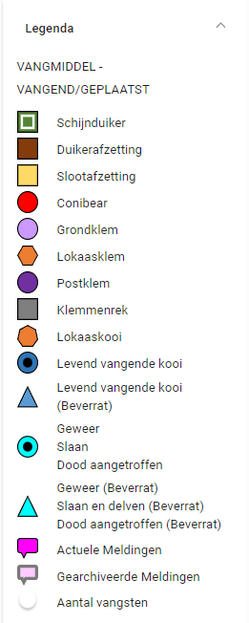
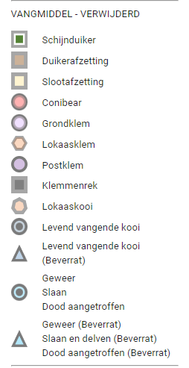
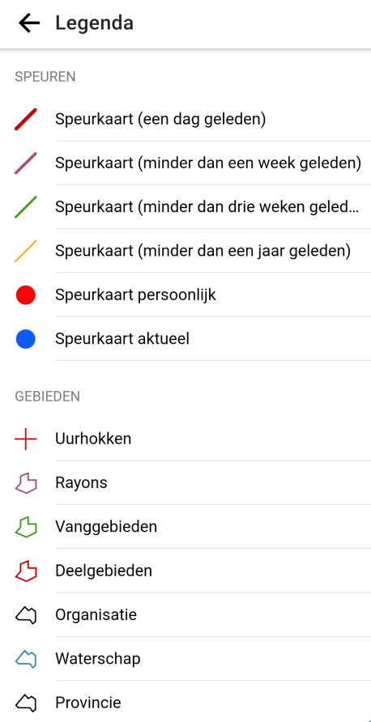

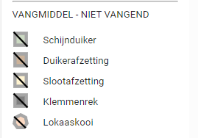

 |  | Bijlage 9 - Keuzenlijst bijvangsten | (bijlage 10 en verder onder deze lijst)

 |  | Keuzelijst Soorten Bijvangsten
 | Nummer | Categorie Zoogdieren (weergave op alfabet)
 | 1 | Woelrat
 | 2 | Bruine Rat
 | 3 | Bunzing
 | 4 | Amerikaanse Nerts
 | 5 | Hermelijn
 | 6 | Zwarte Rat
 | 7 | Wezel
 | 8 | Bever
 | 9 | Fret
 | 10 | Mol
 | 11 | Egel
 | 12 | Konijn
 | 13 | Haas
 | 14 | Eekhoorn
 | 15 | Steenmarter
 | 16 | Das
 | 17 | Vos
 | 18 | Boommarter
 | 19 | Otter

 | Categorie Vogels (weergave op alfabet)
 | 20 | Wilde Eend
 | 21 | Aalscholver
 | 22 | Waterhoen
 | 23 | Meerkoet
 | 24 | Grauwe Gans
 | 25 | Fuut
 | 26 | Dodaars
 | 27 | Waterral
 | 28 | Blauwe Reiger
 | 29 | Tamme Eend
 | 30 | Zwarte Kraai
 | 31 | Ekster
 | 32 | Vlaamse Gaai
 | 33 | Mandarijneend
 | 34 | Nonnetje
 | 35 | Roek
 | 36 | Spreeuw
 | 37 | Vink
 | 38 | Wintertaling
 | 39 | Zomertaling
 | 40 | Blauwborst
 | 41 | Merel
 | 42 | Meeuw
 | 43 | Fazant
 | 44 | Kuifeend
 | 45 | Koperwiek
 | 46 | Roodborst
 | 47 | Watersnip
 | 48 | Zanglijster
 | 49 | Grote Zaagbek
 | 50 | Middelste Zaagbek
 | 51 | Slobeend
 | 52 | Porseleinhoen
 | 53 | Holenduif
 | 54 | Kleine Zilverreiger
 | 55 | Tortelduif
 | 56 | Knobbelzwaan
 | 57 | Nijlgans
 | 58 | Rotgans
 | 59 | Brandgans
 | 60 | Tamme (boeren) Gans
 | 61 | Roerdomp
 | 62 | Kauw
 | 63 | Grutto
 | 64 | Zwaan
 | 65 | Bruine Kiekendief
 | 66 | Tafeleend
 | 67 | Zwarte Zwaan
 | 68 | Smient
 | 69 | Geoorde Fuut
 | 70 | Canadese Gans

 |  | Categorie Vissen (weergave op alfabet)
 | 71 | Snoek
 | 72 | Zeelt
 | 73 | Blankvoorn
 | 74 | Voorn
 | 75 | Ruisvoorn
 | 76 | Aal
 | 77 | Brasem
 | 78 | Baars
 | 79 | Kolblei
 | 80 | Grote Modderkruiper
 | 81 | Inheemse Meerval
 | 82 | Snoekbaars
 | 83 | Karper
 | 84 | Schol
 | 85 | Bot
 | 86 | Kwabaal
 | 87 | Pos
 | 88 | Bruine Amerikaanse
 | 89 | Amerikaanse Hondsvis
 | 90 | Bittervoorn
 | 91 | Kopvoorn
 | 92 | Spiegelkarper
 | 93 | Graskarper
 | 94 | Zilverkarper
 | 95 | Kroeskarper
 | 96 | Kleine Modderkruiper
 | 97 | Riviergrondel
 | 98 | Zonnebaars
 | 255 | Giebel

 |  | Categorie Overig (weergave op alfabet)
 | 99 | Wolhandkrab
 | 100 | Roodwangschildpad
 | 101 | Brulkikker
 | 102 | Groene Kikker
 | 103 | Gewone Pad
 | 104 | Bruine Kikker
 | 105 | Zoetwatermossel
 | 106 | Inactief ****
 |  | Uitheemse Rivierkreeft
 | 107 | Turkse Rivierkreeft
 | 108 | Europese Rivierkreeft
 | 109 | Gestreepte Amerikaanse Rivierkreeft
 | 110 | Rode Amerikaanse Rivierkreeft
 | 111 | Californische Rivierkreeft
 | 112 | Gevlekte Amerikaanse Rivierkreeft
 | 113 | Geknobbelde Amerikaanse Rivierkreeft
 | 114 | Marmerkreeft
 | 115 | Z Niet actief
 | 116 | Wasbeer
 | 117 | Wasbeerhond

 |  | Als bijvangst in tegengesteld vangmiddel
 | 243 | Beverrat
 | 244 | Muskusrat
 | 245 | Beverrat Ram Oud (> 1 jaar)
 | 246 | Beverrat Ram Jong (<1 jaar)
 | 247 | Beverrat Moer Oud (> 1 jaar)
 | 248 | Beverrat Moer Jong (< 1 jaar)
 | 249 | Beverrat onbekend
 | 250 | Muskusrat Ram Oud (> 1 jaar)
 | 251 | Muskusrat Ram Jong (< 1 jaar)
 | 252 | Muskusrat Moer Oud (> 1 jaar)
 | 253 | Muskusrat Moer Jong (< 1 jaar)
 | 254 | Muskusrat onbekend

 |  | Bijlage 10 - Vangsten en uren op de kaart
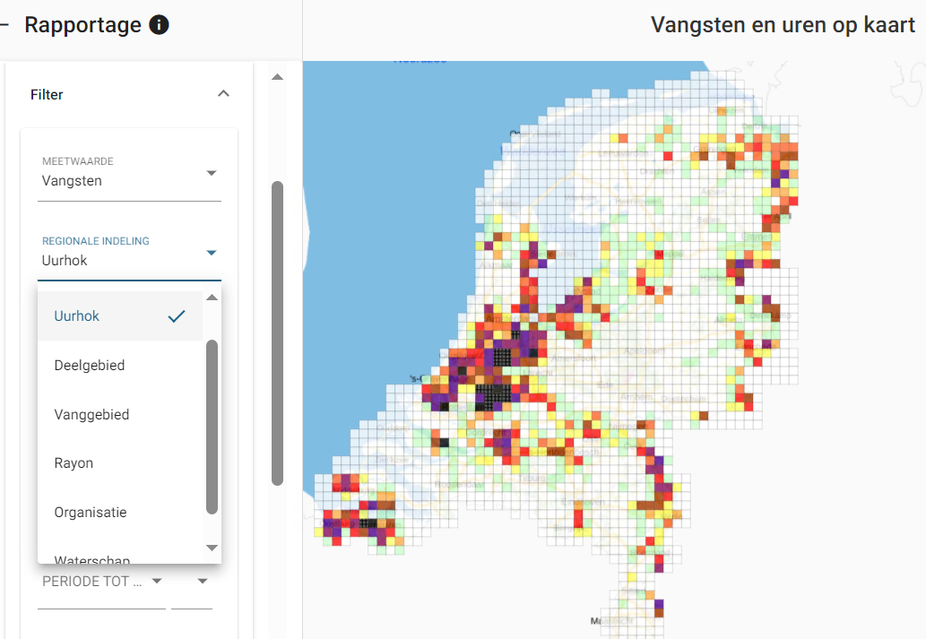
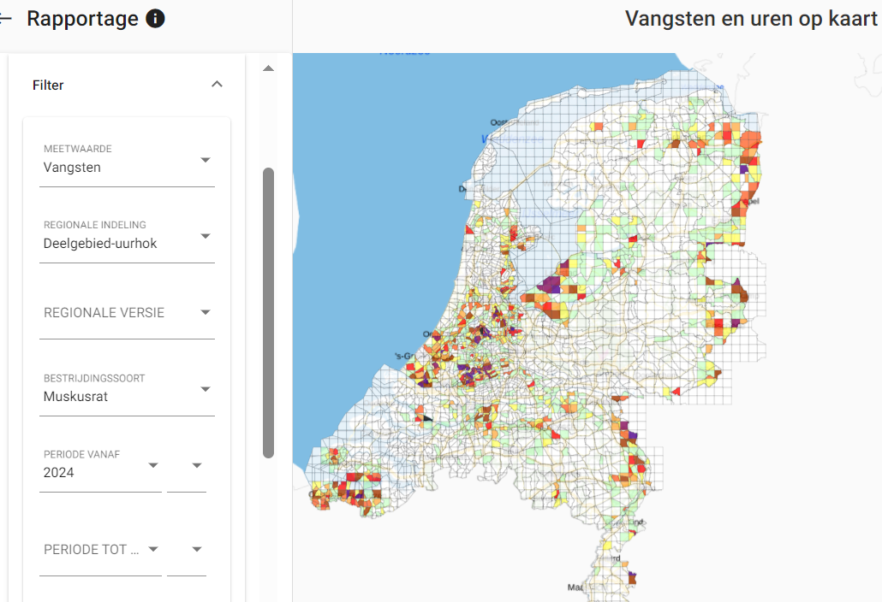

 |  | Bijlage 11
 |  | Autorisatiematrix

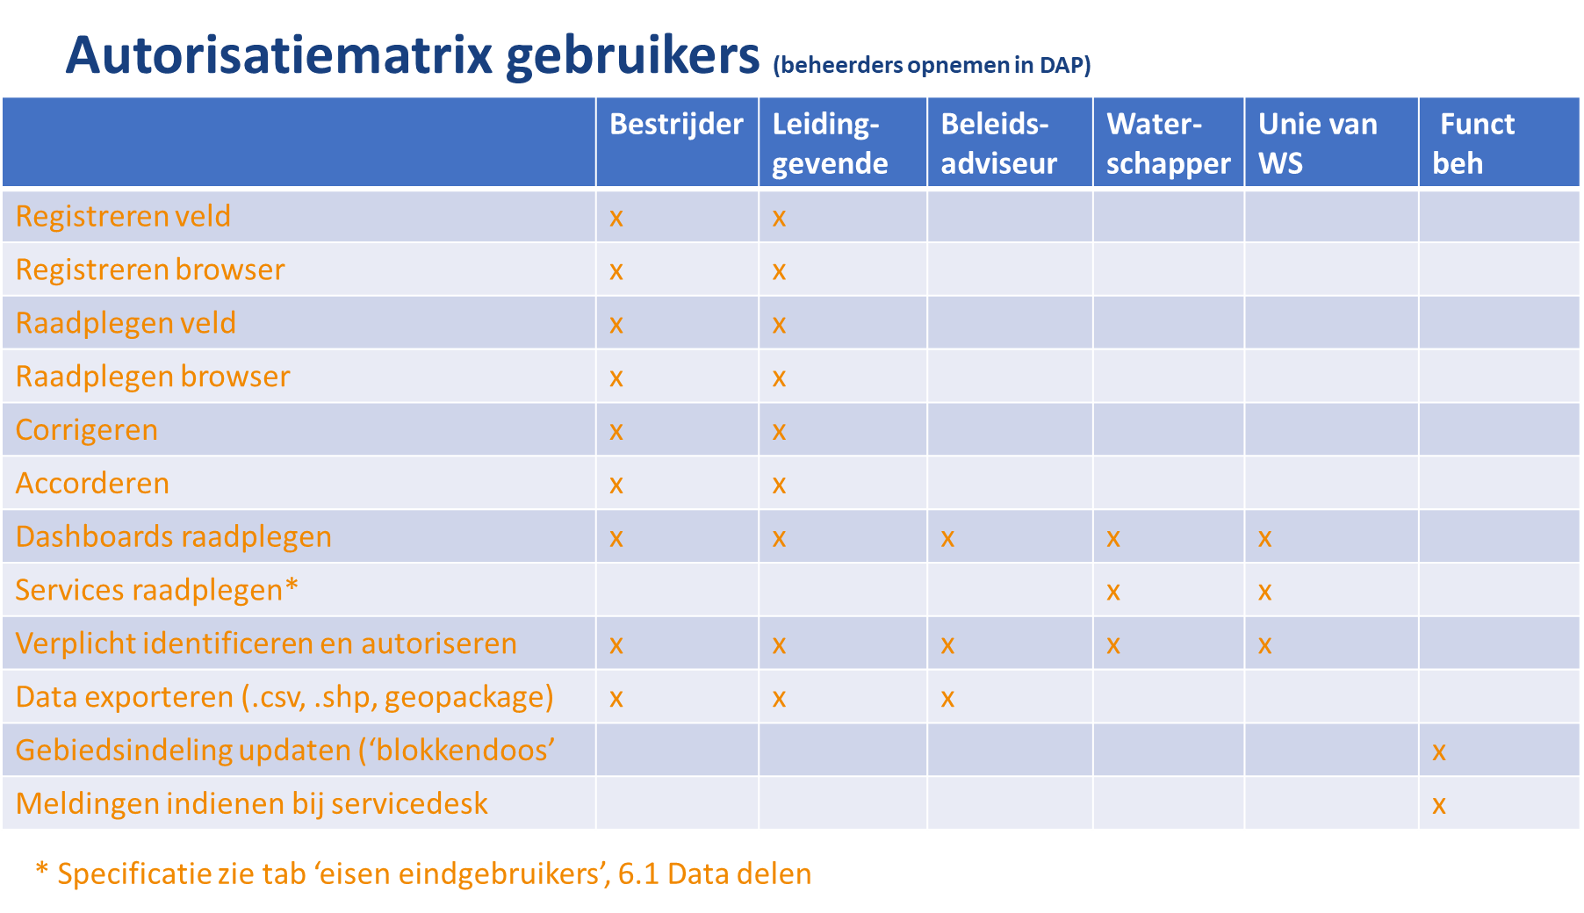

 |  | Bijlage 12: Voorbeeld binnen- en buitenring als onderdeel landelijk doelstelling

